对账 CNY
订单号 | 入住日期 | 离店日期 | 应收 |  |  |  | ，
21453399308 | 2022-12-10 | 2022-12-11 | 300 | #N/A | 2666086 | #N/A | ，2666086 | #N/A | 特殊要求:此单是18860002843 的收款单300CNY，烦请申请修改日期至 12月10-11 。 |  | 本期收回300元
21786012878 | 2022-12-08 | 2022-12-11 | 1794 | 0.00 | 2794533 | 1794 | ，2794533 | 直采 | 21786012878此单多收1794元待退回
21823110781 | 2022-12-10 | 2022-12-11 | 154 | #N/A | 2782565 | #N/A | ，2782565 | #N/A | 特殊要求:此单是21742457212的补款单。 | 本期收回154元

 |  |  | 345435.7

A221214102841481 |  | 334866 | 374080.56
A221214103045481 |  | 8775.7 | 9803.38
A22121410323829 |  | 1794 | 2004.09
CNY / HKD 当前参考汇率: 1.117105227 |  | 345435.7 | 385888.03
总计： 345435.7 CNY/ 385888.03 HKD

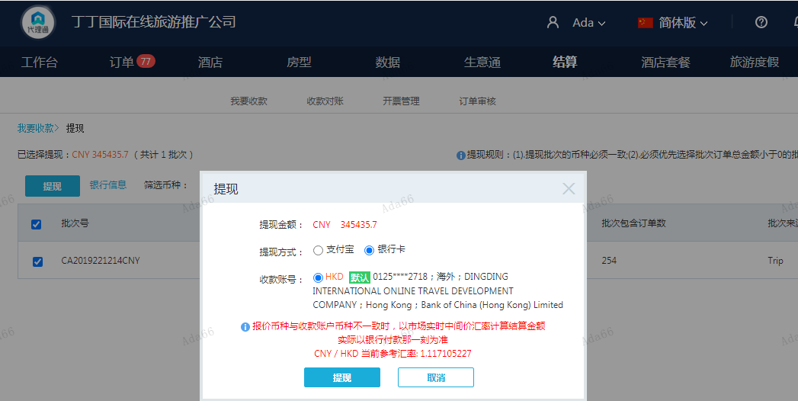

对账 THB
订单号 | 入住日期 | 离店日期 | 应收 |  |  |  | ，
21856996004 | 2022-12-09 | 2022-12-11 | 953.32 | #N/A | 2841613 | #N/A | ，2841613 | #N/A | 21851021409麻烦生成手续费953.32THB 工单收款，补款单21856996004 | 本期收回193.62元

A221216150750481
CNY / HKD 当前参考汇率: 1.117105227
THB / HKD 当前参考汇率: 0.22475440301125
总计： 953.32 THB/ 214.26 HKD/191.8CNY

